2.Pivot VC
 |  |  |  |  |  |  | หมายเหตุ การประเมินความสอดคล้องของโครงการกับปัจจัยเป็นการดำเนินการเบื้องต้น สำหรับใช้เป็นข้อมูลประกอบการจัดทำโครงการสำคัญ
Count of ชื่อโครงการ/การดำเนินงาน
 | 2558 | 2562 | 2563 | 2564 | 2565 | Grand Total
010103V01 |  | 3 | 21 | 21 | 1 | 46
010103F0101 |  | 3 | 10 | 21 | 1 | 35
010103F0102 |  |  | 11 |  |  | 11
010103V02 |  |  | 2 | 3 |  | 5
010103F0202 |  |  | 2 | 3 |  | 5
010103V03 |  |  | 8 | 7 |  | 15
010103F0301 |  |  | 1 | 3 |  | 4
010103F0302 |  |  | 5 | 4 |  | 9
010103F0303 |  |  | 2 |  |  | 2
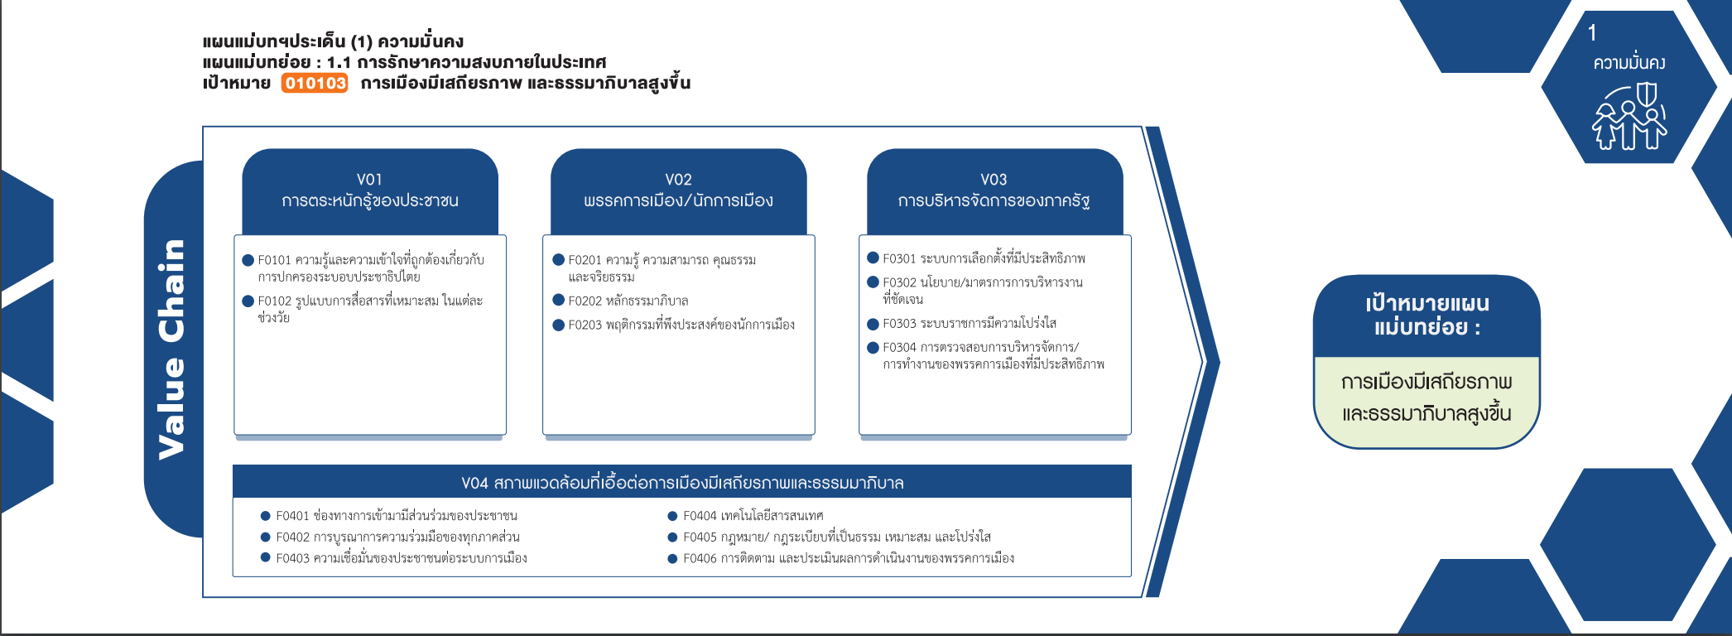
010103V04 | 1 | 5 | 7 | 13 | 1 | 27
010103F0401 |  | 1 | 1 | 9 |  | 11
010103F0402 |  |  | 4 | 1 | 1 | 6
010103F0403 | 1 |  |  | 1 |  | 2
010103F0404 |  | 1 |  | 1 |  | 2
(35 โครงการ)
010103F0405 |  | 1 | 1 | 1 |  | 3
(0 โครงการ)
(4 โครงการ)
010103F0406 |  | 2 | 1 |  |  | 3
(5 โครงการ)
(9 โครงการ)
(blank) |  | 2 |  |  |  | 2
(11 โครงการ)
(0 โครงการ)
(2 โครงการ)
(blank) |  | 2 |  |  |  | 2
(0 โครงการ)
Grand Total | 1 | 10 | 38 | 44 | 2 | 95
รวม 46 โครงการ
รวม 5 โครงการ
รวม 15 โครงการ

(11 โครงการ)
(6 โครงการ)
(2 โครงการ)
(3 โครงการ)
(2 โครงการ)
(3 โครงการ)

รวม 27 โครงการ

โครงการที่ไม่สามารถหาองค์ประกอบได้
- 2 โครงการ

